상품제안서
레빗 TX02 2.0 USB메모리 4GB ~ 128GB | 상품코드: F23731

 |  |  |  |  |  |  | 02-412-0044 | www.easy1.co.kr
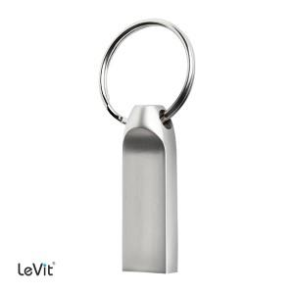

【상세/제작정보】 | 8G 기준 단가입니다. 4G, 128G의 경우 문의 요망

【인쇄/포장옵션】 | 레이저 / 포장지포장

【공급단가】 | 수량 | 100~ | 300~ | 500~ | 1,000~ | 3,000~
*VAT별도 | 8G | 4,310원 | 4,240원 | 4,140원 | 4,040원 | 3,970원
 | 16G | 4,650원 | 4,580원 | 4,470원 | 4,360원 | 4,280원
 | 32G | 5,680원 | 5,590원 | 5,450원 | 5,310원 | 5,220원
 | 64G | 6,930원 | 6,820원 | 6,650원 | 6,480원 | 6,370원

【상품 URL】 | https://dev.easy1.co.kr:443/src/goods_detail.php?gdno=23731

